Texto
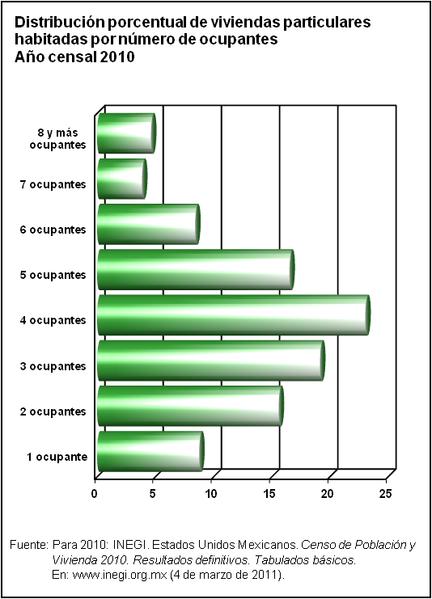
3. Vivienda y urbanización

Las cifras incluidas abordan aspectos como recursos ejercidos destinados a los programas de agua potable y alcantarillado, patrimonio inmobiliario federal, viviendas (ocupantes, materiales de construcción, tamaño y disponibilidad de servicios básicos), financiamientos e inversión en materia de vivienda.
La información contenida en este capítulo proviene principalmente del Informe de Gobierno de la Presidencia de la República, del Conteo de Población y Vivienda 2005 y del Censo de Población y Vivienda 2010, estos dos últimos, levantados por el Instituto Nacional de Estadística y Geografía.
La cobertura temporal de la estadística presentada es heterogénea debido a las características de los proyectos estadísticos que la generan: la información censal corresponde a los años 2005 y 2010; y el resto presenta la serie que comprende de 1995 a 2012.

